SPEC
 |  |  |  | DATE |  | 13.6.25 |  | 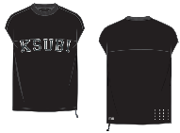

 |  |  |  | SEASON |  | PRESPRING 26

 |  |  |  | DESIGNER |  | BEN

 |  |  |  | SPEC BY |  | CHARLIE

BRAND | KSUBI

STYLE NUMBER | MPS26TE045

STYLE NAME | TOUCHDOWN EKCESS CUT OFF TEE

VENDOR | UNAVAILABLE

EKCESS TEE WITHOUT THE SLEEVES
POINT OF MEASUREMENT |  | REF | GRADE | TOL+/- | XS | S | M | L | XL | XXL
SHOULDER POINT TO POINT |  | 1 | 1.5 | 1 | 56.5 | 58 | 59.5 | 61 | 62.5 | 64

SHOULDER DROP FROM HPS |  | 2 | 0 | 0.5 | 6.5 | 6.5 | 6.5 | 6.5 | 6.5 | 6.5

ACROSS FRONT 15CM FROM HPS |  | 3 | 1.5 | 1 | 52.5 | 54 | 55.5 | 57 | 58.5 | 60

ACROSS BACK 15CM FROM HPS |  | 4 | 1.5 | 1 | 53 | 54.5 | 56 | 57.5 | 59 | 60.5

CHEST CIRCUMFERENCE |  | 5 | 5 | 2 | 112 | 117 | 122 | 127 | 132 | 137

HEM CIRCUMFERENCE |  | 6 | 5 | 2 | 114 | 119 | 124 | 129 | 134 | 139

ARMHOLE DROP FROM HPS |  | 7 | 1 | 1 | 31.5 | 32.5 | 33.5 | 34.5 | 35.5 | 36.5

LENGTH FROM HPS TO HEM |  | 8 | 1 | 1 | 71 | 72 | 73 | 74 | 75 | 76

NECK WIDTH SEAM TO SEAM |  | 9 | 0.5 | 1 | 20 | 20.5 | 21 | 21.5 | 22 | 22.5

FRONT NECK DROP TO SEAM |  | 10 | 0.3 | 0.5 | 9.4 | 9.7 | 10 | 10.3 | 10.6 | 10.9
FRONT YOKE PANEL DEPTH FROM HSP |  | 10A |  |  |  |  | 18 |  |  |  | 19 tee
BACK NECK DROP TO SEAM |  | 11 | 0 | 0.5 | 2.5 | 2.5 | 2.5 | 2.5 | 2.5 | 2.5
CENTRE BACK YOKE DEPTH FROM RIB SEAM |  | 11A |  |  |  |  | 14
MINIMUM NECK CIRC. STRETCHED |  | 12 | 0 | MIN | 58 | 58 | 58 | 58 | 58 | 58

NECK BAND WIDTH |  | 13 | 0 | 0.2 | 3 | 3 | 3 | 3 | 3 | 3
NECK RIB BAND CIRCUMFERENCE |  | 14 |  |  |  |  | 42
RATS TAIL TOTAL LENGTH |  | 15 | 0 | 1 | 20 | 20 | 20 | 20 | 20 | 20

RATS TAIL EXPOSED LENGTH |  | 16 | 0 | 1 | 10 | 10 | 10 | 10 | 10 | 10

REVERSE SIDE SEAM LENGTH |  | 17 | 0 | 1 | 20 | 20 | 20 | 20 | 20 | 20
PIPING - SAME AS THE BOARDSHORT

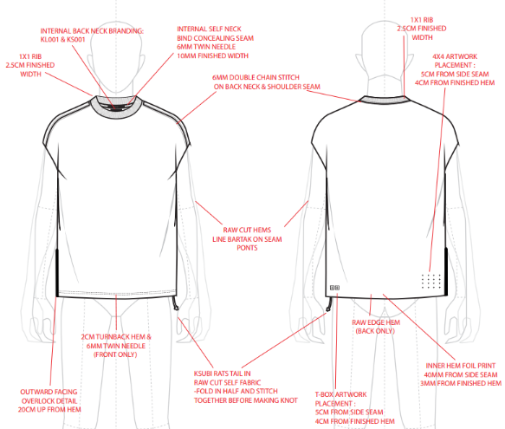

11A
10
4

5

8

6
16

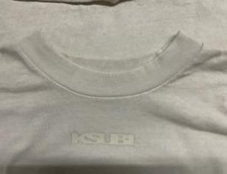

17

SMS
 |  |  |  |  |  |  | DATE |  | 13.6.25

 |  |  |  |  |  |  | SEASON |  | PRESPRING 26

 |  |  |  |  |  |  | DESIGNER |  | BEN

 |  |  |  |  |  |  | REPORT BY

BRAND |  | KSUBI |  |  |  |  | RECVD

STYLE NUMBER |  | MPS26TE045 |  |  |  |  | FIT DATE |  | May-25

STYLE NAME |  | TOUCHDOWN EKCESS CUT OFF TEE |  |  |  |  | FITTED BY |  | CHARLIE

VENDOR |  | UNAVAILABLE

SAMPLE | SMS |  | MODEL
 |  |  |  |  |  |  |  |  |  | V
POINT OF MEASUREMENT |  |  |  | VỊ TRÍ ĐO | REF | GRADE | TOL+/- | M |  | SAMPLE | VAR+/- | AMEND | NEW | COMMENTS
SHOULDER POINT TO POINT |  |  |  | NGANG VAI | 1 | 1.5 | 1 | 59.5 |  | 58.5 | -1

SHOULDER DROP FROM HPS |  |  |  | HẠ VAI TỪ ĐỈNH VAI XUỐNG | 2 | 0 | 0.5 | 6 |  | 5.5 | -0.5 |  | 6.5 | NEW MEASURMENT

ACROSS FRONT 15CM FROM HPS |  |  |  | NGANG TRƯỚC DƯỚI ĐỈNH VAI XUỐNG 15CM | 3 | 1.5 | 1 | 55.5 |  | 55 | -0.5

ACROSS BACK 15CM FROM HPS |  |  |  | NGANG SAU TỪ ĐỈNH VAI XUỐNG 15CM | 4 | 1.5 | 1 | 56 |  | 55 | -1

CHEST CIRCUMFERENCE |  |  |  | VÒNG NGỰC | 5 | 5 | 2 | 122 |  | 120 | -2 |  |  | BACK TO SPEC

HEM CIRCUMFERENCE |  |  |  | VÒNG LAI | 6 | 5 | 2 | 124 |  | 122 | -2 |  |  | BACK TO SPEC

ARMHOLE DROP FROM HPS |  |  |  | HẠ NÁCH TỪ ĐỈNH VAI | 7 | 1 | 1 | 33.5 |  | 32.5 | -1

LENGTH FROM HPS TO HEM |  |  |  | DÀI ÁO TỪ ĐỈNH VAI | 8 | 1 | 1 | 73 |  | 73 | 0

NECK WIDTH SEAM TO SEAM |  |  |  | RỘNG CỔ TỪ ĐƯỜNG MAY TỚI ĐƯỜNG MAY | 9 | 0.5 | 1 | 21 |  | 20 | -1

FRONT NECK DROP TO SEAM |  |  |  | HẠ CỔ TRƯỚC | 10 | 0.3 | 0.5 | 10 |  | 10 | 0
FRONT YOKE PANEL DEPTH FROM HSP |  |  |  | CAO ĐÔ TRƯỚC TỪ ĐỈNH VAI | 10A |  |  | 18 |  | 17.5 | 0.5
BACK NECK DROP TO SEAM |  |  |  | HẠ CỔ SAU | 11 | 0 | 0.5 | 2.5 |  | 2.5 | 0
CENTRE BACK YOKE DEPTH FROM RIB SEAM |  |  |  | CAO ĐÔ SAU ĐO TỪ GIỮA CỔ SAU XUỐNG | 11A |  |  | 14 |  | 13.5 | 0.5
MINIMUM NECK CIRC. STRETCHED |  |  |  | CỔ GIÃN TỐI THIỂU | 12 | 0 | MIN | 58 |  | 58 | 0

NECK BAND WIDTH |  |  |  | TO BẢN CỔ | 13 | 0 | 0.2 | 3 |  | 3 | 0
NECK RIB BAND CIRCUMFERENCE |  |  |  | VÒNG CỔ | 14 |  |  | 42
RATS TAIL TOTAL LENGTH |  |  |  | TOỔNG CHIỀU DÀI DÂY CHUỘT | 15 | 0 | 1 | 20 |  | 20 | 0

RATS TAIL EXPOSED LENGTH |  |  |  | DÀI DÂY CHUỘT NHÌN THẤY | 16 | 0 | 1 | 10 |  | 8 | -2 |  |  | BACK TO SPEC

REVERSE SIDE SEAM LENGTH |  |  |  | DÀI ĐƯỜNG VẮT SỔ TẠI SƯỜN | 17 | 0 | 1 | 20 |  | 21 | 1

DESIGN
COLOUR/ WASH - APPROVED : MÀU + WASH APPORVED
DROP FRONT KSUBI EMBROIDERY - DROP 1CM : HÌNH THÊU THÂN TRƯỚC HẠ XUỐNG 1CM
MISSING INNER BACK HEM PRINT : MISSING HÌNH IN TẠI LAI SAU BÊN TRONG
TBOX - APPROVED : APPORVED
4 X 4 - REJECTED. IT’S A LITTLE SMALL, PLEASE INCREASE A LITTLE. : REJECTED, CẦN TĂNG 1 CHÚT

MEASUREMENTS/FIT
*MEASUREMENTS IN THE "SAMPLE" COLUMN INDICATE THE MEASUREMENTS OF SAMPLE RECEIVED.

*MEASUREMENTS IN THE "AMEND" COLUMN INDICATE CHANGES REQUIRED TO SAMPLE RECEIVED.

*HIGHLIGHTED CELLS IN "NEW" COLUMN INDICATES CHANGES TO THE SPEC.

MANUFACTURE/CONSTRUCTION
*ALL AREAS OF MANUFACTURE & CONSTRUCTION ARE ACCEPTABLE. : CÁC QUY CÁCH MAY APPORVED
DROP SHOULDER DROP 1CM, SEE UPDATED SPEC & FIX.: HẠ VAI HẠ XUỐNG THÊM 1CM, FOLLOW NHƯ BẢNG THÔNG SỐ
ALL OTHER MEASURMENTS BACK TO SPEC: TẤT CẢ ĐIỂM CÒN LẠI QUAY TRỞ LẠI BTS
ALL OTHER MEASURMENTS BACK TO SPEC: TẤT CẢ ĐIỂM CÒN LẠI QUAY TRỞ LẠI BTS

COND. APPROVED TO PP WITH CHANGES

